상품제안서
UV살균 소독 무선충전기 | 상품코드: S02479

 |  |  |  |  |  |  | 02-713-8555 | www.synergygift.co.kr
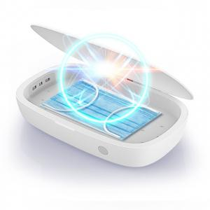 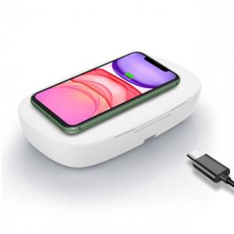

【상세/제작정보】

【인쇄/포장옵션】 | 실크, 레이저, 풀칼라 / 포장지포장

【공급단가】 | 수량 | 50~ | 100~ | 500~ | 1,000~ | 2,000~
*VAT별도 | 단가 | 23,620원 | 22,750원 | 21,870원 | 21,000원 | 20,470원

【상품 URL】 | https://www.synergygift.co.kr:443/src/goods_detail.php?gdno=18189

